Маритайм
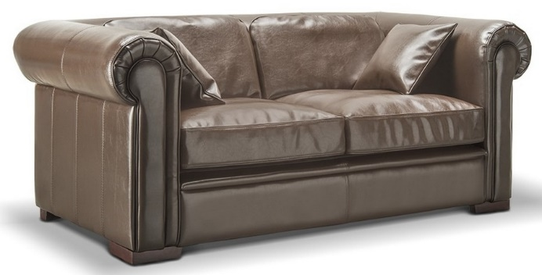 |  |  | Размеры Ш*Г*В (мм) | Кат. 003 | Кат. 102
 |  |  |  | Экокожа:Dollaro, Aries,Rustica, Ecotex, Domus, Cordova, Carnaval.Ткань:Velvet Lux, Furor,Wella, Verona. | Кожа:Madras Политекс,Panda Nero,Madras Лакаванна.
МАРИТАЙМ |  | схема |  | Кат. 003 | Кат. 102
1Э | кресло |  | 1100*950*730 | 42,800 | 99,300
2Э | 2-местн. диван |  | 1850*950*730 | 54,200 | 128,600
3Э | 3-местн. диван |  | 2250*950*730 | 68,700 | 151,800

